DeXuatVatTu
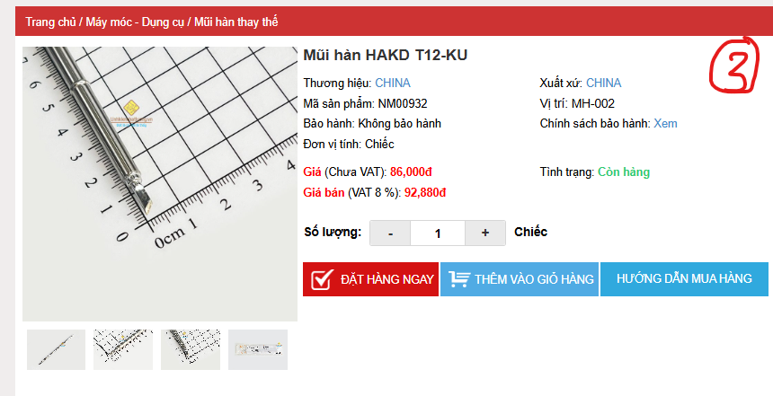
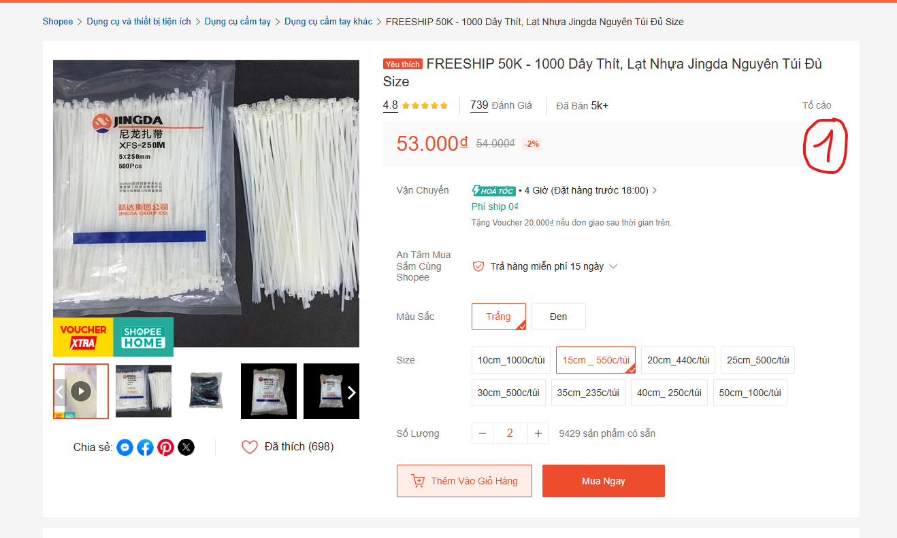
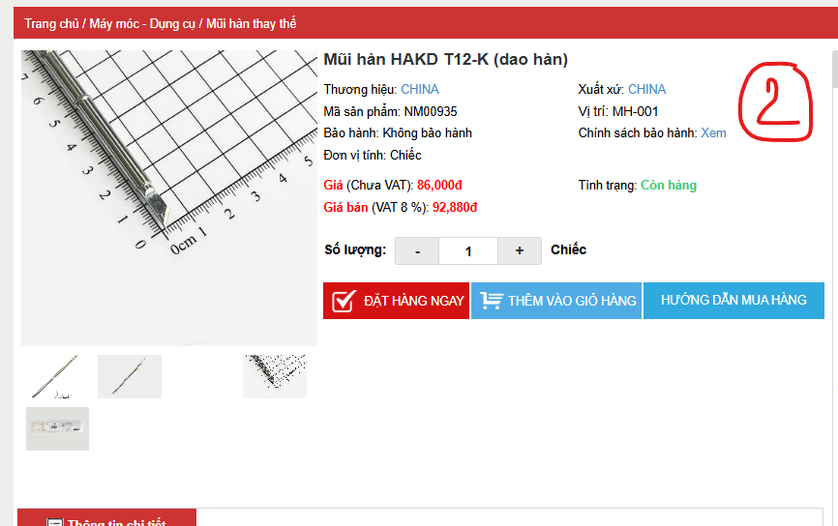
 |  | PHIẾU YÊU CẦU CUNG CẤP VẬT TƯ |  |  | BM.02-QT.10/ISO
 |  |  |  |  | Ban hành: 01/06/2018
 |  |  |  |  | Lần: 01
Phòng ban/ Bộ phận: PKT/ Bảo hành - Sản xuất |  |  |  |  |  | Hà Nội, ngày 16 tháng 09 năm 2026
STT | Mục đích | Tên vật tư | ĐVT | Số lượng |  | Ghi chú
 |  |  |  | Yêu cầu | Thực xuất
1 | Thực hiện công việc bảo hành - sản xuát | Dây thít nhựa | 1100 | 1100 |  | https://shopee.vn/FREESHIP-50K-1000-D%C3%A2y-Th%C3%ADt-L%E1%BA%A1t-Nh%E1%BB%B1a-Jingda-Nguy%C3%AAn-T%C3%BAi-%C4%90%E1%BB%A7-Size-i.72530649.5120783070?extraParams=%7B%22display_model_id%22%3A15016435855%2C%22model_selection_logic%22%3A3%7D&is_from_login=true
2 |  | Mũi hàn HAKD T12-K (dao hàn) | 1 | 1 |  | https://linhkienchatluong.vn/urlmui-han-thay-the/mui-han-hakd-t12-k-dao-han_sp2321_ct6528.aspx
3 |  | Mũi hàn HAKD T12-KU | 1 | 1 |  | https://linhkienchatluong.vn/urlmui-han-thay-the/mui-han-hakd-t12-ku_sp2321_ct14991.aspx

GĐ. Điều Hành |  |  | TP. Kỹ Thuật |  | Người Lập
(Ký, ghi rõ họ tên) |  |  | (Ký, ghi rõ họ tên) |  | (Ký, ghi rõ họ tên)

Nguyễn Hải |  |  | Đào Văn Thông |  | Nguyễn Minh Tùng

